企画書
2026年度新歓期衣笠団体企画 企画書
団体正式名称
団体広報名称
団体区分 |  | 所属パート |  | 団体区分 |  | ※その他
 |  | 選択してください |  | 選択してください
団体企画担当者 |  | 企画責任者 |  | 企画副責任者 |  | 会計責任者
フリガナ
名前
LINE名
学内アドレス |  | _@ed.ritsumei.ac.jp |  | _@ed.ritsumei.ac.jp |  | _@ed.ritsumei.ac.jp
電話番号
企画希望日程 |  | 月 日( ) |  |  |  | ←複数ある場合は全て記載お願いします。
 |  | 準備時間 |  | 企画実施時間 |  | 撤収時間
 |  | 限 ～ 限 |  | 限 ～ 限 |  | 限 ～ 限
企画希望場所 |  |  | 施設名 |  |  | 教室名/場所名 | 希望理由
 |  | 第一希望
 |  | 第二希望
 |  | 第三希望
 |  | 控室希望場所
 |  | 施設選択の条件 |  | 施設選択の際に優先することは何ですか？

 |  | 音出しに関しての希望 |  | 自団体の企画において、演奏などにより大きな音を出しますか？ |  |  |  | 選択してください。
 |  |  |  | 企画実施の際に、他団体の企画での音が被ると困りますか？ |  |  |  | 選択してください。
 |  | 施設内の備え付け備品 の移動に関して |  | 施設内に備え付けの備品(可動式の机・椅子など)の移動を希望しますか？希望する場合は使用する 教室内での移動を希望しますか？教室外への移動を希望しますか？ |  |  |  | 選択してください。
 |  |  |  | 具体的に残したい可動式の机の数を教えてください。
 |  |  |  | 具体的に残したい可動式の椅子の数を教えてください。
 |  |  |  | 使用希望施設に備え付けのAV機器の使用を希望しますか？ |  |  |  | 選択してください。
 |  |  |  | 具体的に使用したい備え付けAV機器を教えてください。
企画名称
企画意図
企画形態 |  | 展示 |  |  | FALSE
 |  | 演奏・ライブ・コンサート・演芸 |  |  | FALSE
 |  | 参加・体験 |  |  | FALSE
獲得目標人数 |  | 人
具体的内容

スケジュール

〈配置図の書き方〉
・来場者の動線を記載してください。
・使用する備品はどこに何個配置するか記載してください。
・部員や担当者がどこにいるのかおおよそで構いませんので、記載してください。
・受付を置く場合は、その場所を記載してください。
・馬看板など看板系を置く場合はその位置も記載してください。
配置図 |  | どのような配置で企画を行うのかを記入してください。 屋内の場合は来場者の動線も図に加えてください。
第一希望 |  | 場所 |  |  |  |  |  |  | 場所 | AC241
 |  | 配置図(第一希望を想定してください) |  |  |  |  |  |  | 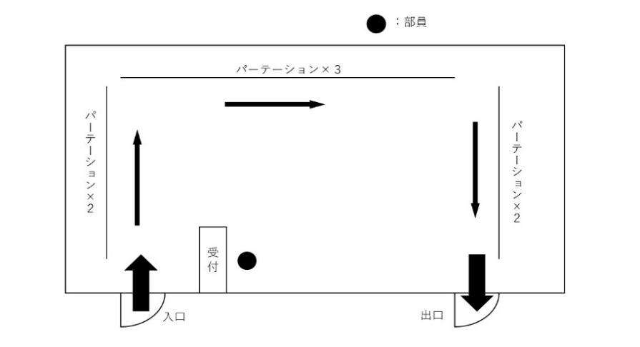 (配置図)

広報手段 |  | 事前情宣

 |  | 当日情宣

それぞれの項目について回答してください |  |  |  |  |  |  | その他検討事項や事案,要素,新歓実行委員会・特別事業部に伝えたいことがあれば記入してください。
学校備品の使用 | 控室利用 | 電力使用 | 車両入構 | 企業協賛 | 予算援助 希望 | プロタレント・外部講師の有無

個人情報について
p25の「個人情報に関する規程」を読み、今回提出する書類に個人情報を記入することに 同意する場合、右の□に✓をしてください。 |  |  |  |  |  |  |  | FALSE | 同意する

予算見積もりWS
2026年度新歓期団体企画 予算見積もりWS |  |  |  |  |  |  | ※見積書は例の下に貼り付けてください。
 |  | 団体名： |  |  | 会計責任者名：
項目 | 購入備品 | 単価 | 数量 | 見積合計 | 必要経費 | 使用目的 | 購入先URL/見積り書 | 消耗品費 | ペン類、コピー用紙、養生テープ、画用紙等
 |  |  |  | 0 |  |  |  | 郵送費 | 物品購入にかかる送料等
 |  |  |  | 0 |  |  |  | 交通費 | キャンパス間シャトルバスチケット代 キャンパス間移動にかかる公共交通機関代のみ
 |  |  |  | 0 |  |  |  | 印刷費 | コピー代、業者委託のビラ印刷料、写真現像代等 ※業者委託は新歓実行委員会の許可が必要
 |  |  |  | 0 |  |  |  | 使用料 | 施設利用料、レンタル備品費、著作権料等
 |  |  |  | 0 |  |  |  | 保険料 | レクリエーション保険等
 |  |  |  | 0 |  |  |  | 手数料 | 振込手数料、代引き手数料等
 |  |  |  | 0
 |  |  |  | 0
 |  |  |  | 0
 |  |  |  | 0
 |  |  |  | 0
合計額 |  |  |  | 0
援助を希望しますか？ (右のドロップダウンリストから選択してください) |  |  |  |  | 援助額 | (ここは入力しないでください)

例(書き込まないでください。)
2026年度新歓期団体企画 予算見積もりワークシート
 |  | 団体名：立命館大学軽音サークル |  |  | 会計責任者名： | 立命太郎
項目 | 購入備品 | 単価 | 数量 | 見積合計 | 必要経費 | 使用目的 | 購入先URL
消耗品費 | A4コピー用紙（500枚） | 477 | 4 | 1908 | ○ | 冊子・アンケート | URL
消耗品費 | ホッチキス針 | 77 | 3 | 231 | ○ | パンフレット | URL
消耗品費 | 養生テープ | 388 | 2 | 776 | ○ | 装飾 | URL
消耗品費 | ボールペン | 86 | 50 | 4300 | ○ | アンケート | URL
郵送料 | 送料 | 790 | 1 | 790 | ○ | クリップペンシルの送料 | URL
募集冊子「出金基準法」にて「出金可」となっているものに〇を付ける！
 |  |  |  | 0
募集冊子「出金基準法」を参考に！
 |  |  |  | 0
 |  |  |  | 0
 |  |  |  | 0
 |  |  |  | 0
 |  |  |  | 0
 |  |  |  | 0
合計額 |  |  |  | 0
援助を希望しますか？ (右のドロップダウンリストから選択してください) |  |  | はい |  | 援助額 | (ここは入力しないでください)

【見積書など】

